Лист1
ID процесса B | Время выполнения процесса B (мс) | ID процессов A
1 | 180 | 0 |  |  |  | 0 | 0 | 0 | 0 | 180
2 | 218 | 0 |  |  |  | 0 | 0 | 0 | 0 | 218
3 | 259 | 15 |  |  |  | 152 | 0 | 0 | 0 | 411
4 | 277 | 0 |  |  |  | 0 | 0 | 0 | 0 | 277 | 1375
5 | 111 | 3 |  |  |  | 411 | 0 | 0 | 0 | 522
6 | 206 | 3 |  |  |  | 411 | 0 | 0 | 0 | 617
7 | 187 | 1 | 2 |  |  | 180 | 218 | 0 | 0 | 405
8 | 109 | 4 |  |  |  | 277 | 0 | 0 | 0 | 386
9 | 156 | 6 | 7 |  |  | 617 | 405 | 0 | 0 | 773
10 | 268 | 5 | 8 | 12 | 16 | 522 | 386 | 923 | 1051 | 1319
11 | 107 | 9 |  |  |  | 773 | 0 | 0 | 0 | 880
12 | 150 | 9 |  |  |  | 773 | 0 | 0 | 0 | 923
13 | 106 | 14 | 15 |  |  | 909 | 152 | 0 | 0 | 1015
14 | 136 | 9 |  |  |  | 773 | 0 | 0 | 0 | 909
15 | 152 | 0 |  |  |  | 0 | 0 | 0 | 0 | 152
16 | 128 | 11 | 12 |  |  | 880 | 923 | 0 | 0 | 1051
17 | 257 | 18 |  |  |  | 1118 | 0 | 0 | 0 | 1375
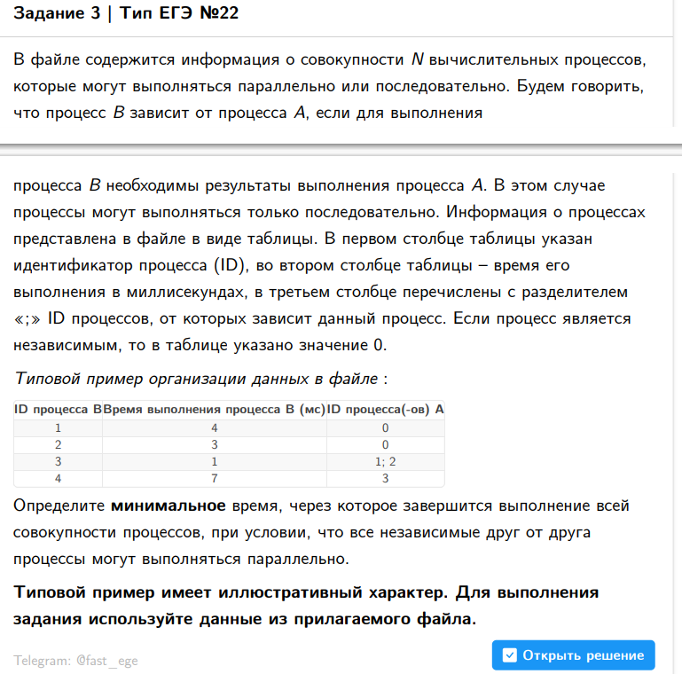
18 | 209 | 14 |  |  |  | 909 | 0 | 0 | 0 | 1118
0 |  |  |  |  |  |  |  |  |  | 0

